关系图
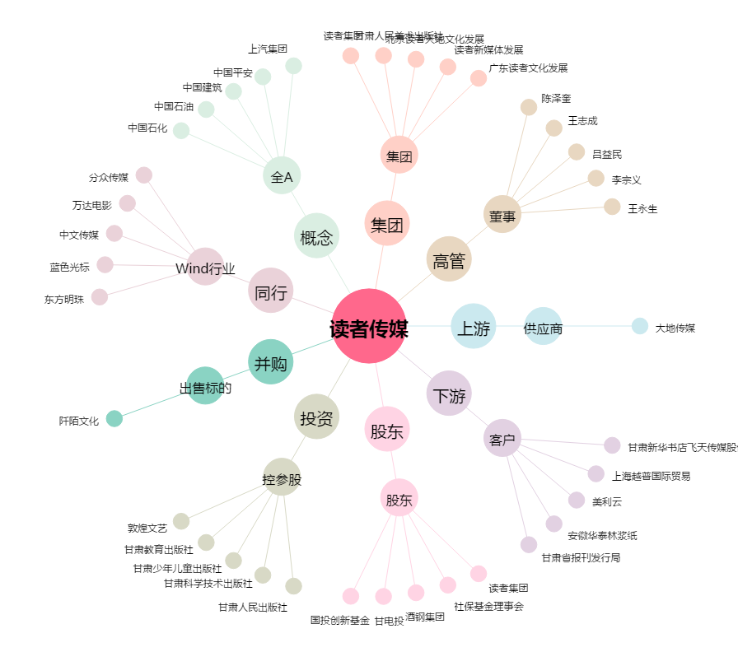
读者传媒[603999.SH] - 关系概览图

